综合
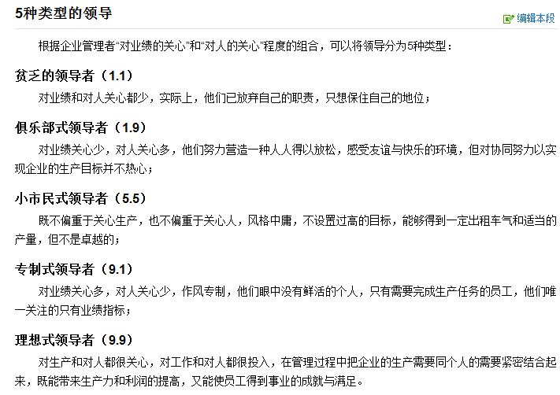
生命周期 |  | 一般生命周期 |  | 项目团队建设的5阶段
典型生命周期 | 包含运维（营运和维护）成本 | 短周期 | 项目生命周期 | 形成 | 了解，相互独立，不一定开诚布公
长周期 |  |  |  | 震荡 | 士气低落，严重冲突，会议无效
 |  |  |  | 规范 | 协同工作，互相信任
 |  |  |  | 成熟 | 互相依靠，平稳解决问题
 | 跟踪 |  |  | 解散 | 离开团队
 | 测量
 | 偏差分析、偏离分析 SV，CV，SPI，CPI |  |  | 冲突管理
监控 | 评估、评价 |  |  | 撤退、回避 | 退出、推迟问题 | 问题没解决
 | 预测，EAC，ETC |  |  | 缓和、包容 | 拖延，求同存异，不适合解决技术方案 | 双输
 | 变更 |  |  | 妥协、调解 | 各让一步，不配合但也不固执 | 双赢
 | 纠正 |  |  | 强迫、命令 | PM以权力强行解决 | 赢-输
 |  |  |  | 合作、解决问题 | 面对，综合考虑不同观点 | 多赢

中级以上的 风险才需要应对 | 超过5%进度偏差 | SPI：0.95~1.05 | 风险定性分析 | 消极风险应对策略
 | 超过10%的成本偏差 | CPI：0.9~1.1 |  | 规避 | 把项目从风险中分离出来
 |  |  |  | 转移 | 有偿转移给第三方，如买保险
 |  |  |  | 减轻 | 不太复杂的流程，更多测试， 更可靠的供应商
 |  |  |  | 接受 | 不采取任何措施除非风险真的发生

变更系统 | 配置管理系统 | PMIS项目管理信息系统 | 项目管理系统 | 积极风险应对策略
 |  |  |  | 开拓 | 确保机会肯定出现 | 从无到有
 |  |  |  | 提高 | 提高机会发生概率 | 从小到大
 |  |  |  | 分享 | 责任和利益分配给第三方 | 合作伙伴
 | 自动化系统和文档、手动系统、项目组织结构 |  |  | 接受 | 乐于利用机会不主动追求
 | PMIS
项目管理系统 | 配置管理
 | 变更控制 |  |  | 运营干系人应该参与项目，他们的需求应记录在干系人登记册中，他们的影响（正面或负面的）应记录在风险管理计划中

 | 合同档案管理系统
PMIS | 配置管理 | 工作授权系统 |  | 预防 | 检查
 | 变更控制 |  |  | 保证过程不出错 | 保证错误不落到客户手中
 |  |  | 配置管理活动： | 属性抽样 | 变量抽样
 | 产品管理，识别，定义，跟踪，记录，审核 |  | 配置识别 | 结果合格不合格 | 合格程度
配置管理 | 文件版本，跟踪 | 标准化、规范化平台 | 配置状态记录 | 公差 | 控制界限
 | 变更管理 |  | 配置核实与审计 | 结果可接受范围 | 稳定过程或绩效普通偏差边界
变更控制 | 关注程序、流程 |  |  | 抽样和概率 | 项目团队成员需要知道

人际关系技能 | 领教冲激团，沟影决政谈，建！
领导力 | 尊重和信任 | 为了一个共同目标
团队建设 | 协同工作 | 围绕一个共同目标
激励 | 满意度，挑战，责任感，成就，成功，经济回报等
沟通 | 开诚布公
影响力 | 分享权力和使用人际关系技能 | 为目标合作
决策 | 命令，咨询，协商，抛硬币（随机）
政治和文化意识 | 巧妙运用政治和权力
谈判 | 利益相同或相反的人进行会谈以期达成妥协或协议
建立信任 | 建立信任
冲突管理 | 积极管理
教练技术 | 提升团队能力和绩效

涉及产品核实的三个过程：
（1）质量控制（QC）：质量检验部门（内部）进行，可交付成果→确认的可交付成果，项目经理配合；
（2）核实范围：项目经理+发起人+客户参加，确认的可交付成果→验收的可交付成果，发起人与客户签字验收，项目经理参与配合验收；
（3）结束收尾：项目经理+发起人+客户参加，验收的可交付成果→最终成果，验收的可交付成果移交，获得正式的签字验收，积累组织过程资产。本阶段项目经理为主角，检查应该签字的文件有无遗漏等。

PMI中项目选择原则有两点，
1）动态指标（2） 要高于 静态指标（3）所以看到动态指标和静态指标，优先有动态指标比较，静态指标之间没有特别比较（别问我如果只有静态指标怎么办哈，不会这么出的）。
2）两个动态指标怎么选择？IRR 和 NPV，优先选哪个？选 NPV
NPV选最大的

11项分析技术: | 故失回，预趋分挣，因差根储。 |  | 4.6结束xx，可用于收尾的分析技术：趋回
4.4监控项目工作 | 一管，二法，八分析。

预测型生命周期 | 充分了解拟交付产品，有厚实的行业实践基础，或者整批一次性交付产品有利于干系人。
迭代和增量型生命周期 | 组织需要管理不断变化的目标和范围，组织需要降低项目的复杂性，或产品的交付有利于一个或多个干系人，且不会影响最终或整批可交付成果的交付。
适应型生命周期 | 需要应对快速变化的环境，需求和范围难以事先确定，或者能够以有利于干系人的方式定义较小的增量改进。

PM负责确定切实可行的项目边界

收尾
 |  | 核实产品
 |  | 移交产品 | 内部：想其他部门（生产、运营）移交产品，通过正式验收：获得发起人签字认可，收款。
 | 结束项目或阶段 | 收集记录 | 外部：向客户移交产品，通过正式验收：获得客户签字认可（符合合同条款的正式声明、收款）
 | （项目收尾） |  | 测量客户满意度
 |  | 审核成败 | 失败或提前终止的原因
 |  | 经验教训 | 创建并分发最终的项目绩效报告
收尾过程 |  | 文件存档
 | 随时遣散 | 遣散资源

 |  | 确认全部工作和可交付成果均以验收、通知 | （行政收尾或管理收尾 或行政工作） | 项目收尾： 知识管理，遣散工作
 | 结束采购 | 处理未决索赔
 | （合同收尾） | 处理未决争议
 | 外部专家进行的审计 | 采购审计
 |  | 更新记录以反映最后的结果

 | *顺序是下面的做完，上面的才能接着做。*

自我实现
尊重（自尊、成就）
社会需求（有爱、归属）
安全（安全、次序、自由）
生理（空气、水、食物）
 | 马斯洛需求层次理论

